关系图
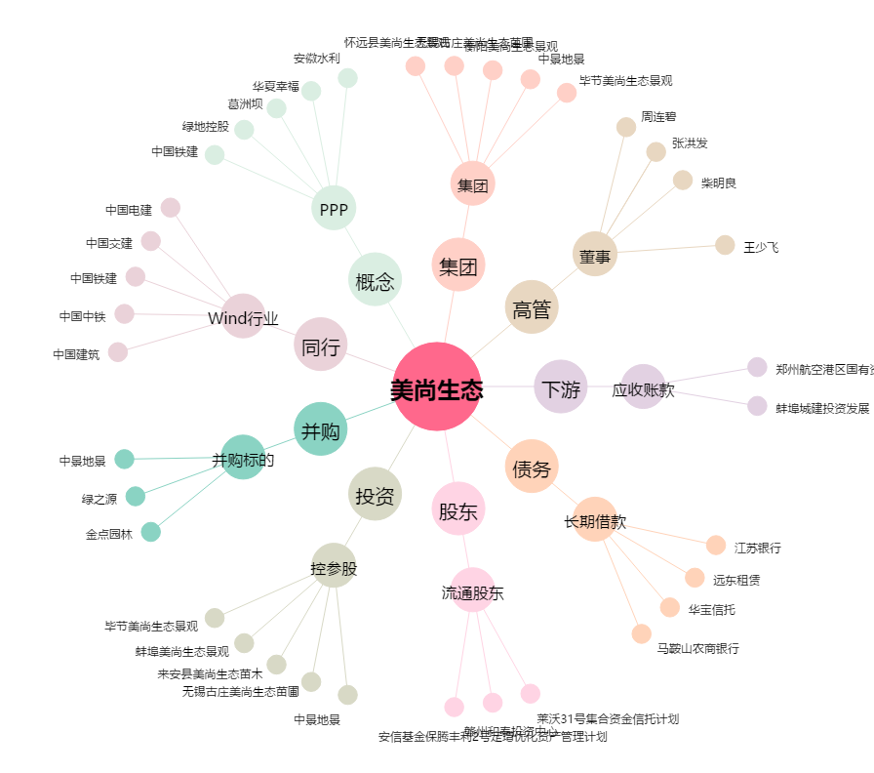
美尚生态[300495.SZ] - 关系概览图

